关系图
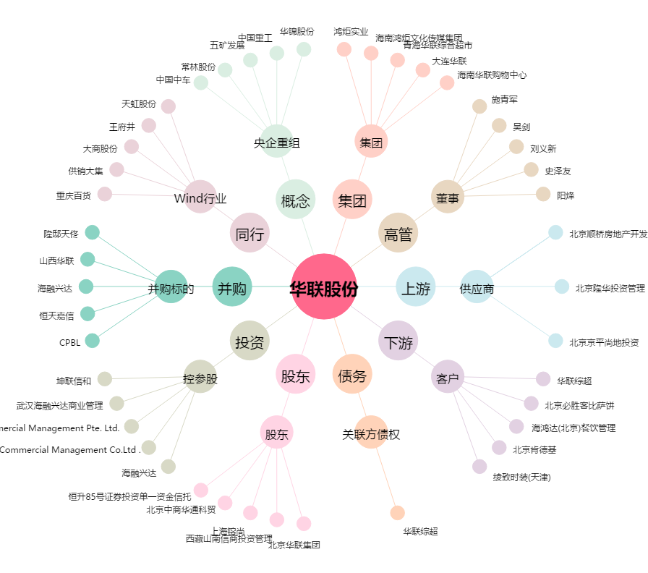
华联股份[000882.SZ] - 关系概览图

